상품제안서
밸류엠 갤럭시 & 애플 2in1 워치충전기(도킹형) | 상품코드: S37175

 |  |  |  |  |  |  | 02-713-8555 | www.synergygift.co.kr
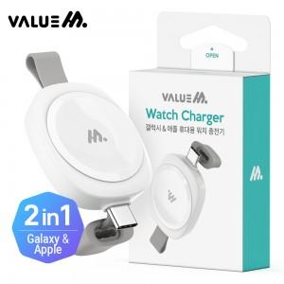

【상세/제작정보】

【인쇄/포장옵션】 | 레이저 / 포장지포장

【공급단가】 | 수량 | 50~ | 100~ | 500~ | 1,000~ | 2,000~
*VAT별도 | 단가 | 3,900원 | 3,810원 | 3,690원 | 3,510원 | 3,390원

【상품 URL】 | https://www.synergygift.co.kr:443/src/goods_detail.php?gdno=37175

